基本信息
帮主专用区（调整帮派相关数据）
当前帮派的资金是 |  | 77128071 | 帮派基础界面查询
帮派的维护线是 |  | 22272000 | 白虎堂总管查询
帮派的奖励线是 |  | 77200000 | 白虎堂总管查询
每小时的维护费用是 |  | 960250 | 帮派建筑界面查询
当前的维护时间是 |  | 12:05:00 | 帮派基础界面查询
帮派的研究力是 |  | 16000 | 帮派基本界面查询
当前研究的技能是 |  | 暗器技巧 | 帮派建筑界面查询
暗器技巧 | 的等级是 | 153 | 帮派建筑界面查询
研究技能的研究经验是 |  | 871016 | 帮派建筑界面查询
研究技能的升级经验是 |  | 2277736 | 帮派建筑界面查询
当前帮派储备金是 |  | 0 | 帮派基础界面查询
金库数量 | 28 | 兽室数量 | 0
仓库数量 | 28 | 药房数量 | 0
书院数量 | 28 | 厢房数量 | 16
（上面的数据关系到下面数据的正确性，请务必注意）
第1698号李永生帮派资金情况
帮派资金 | 77128071 | 储 备 金 | 0
无法维护 | 22272000 | 额外奖励 | 77200000
总共资金 | 77128071 | 维护资金 | 54856071
维护费用 | 960250 | 维护次数 | 57.13
每天维护 | 24 | 维护天数 | 2.38
基本维护 | 70000 | 维护次数 | 1101.83
倒闭天数 | 45.91 | 倒闭月数 | 1.53
溢出资金 | -71929 | 维护小时 | -0.07
每天时间 | 24 | 维护天数 | 0.00
李永生帮派生活技能研究进度
维护时间 | 12:05:00 | 研究技能 | 暗器技巧
目前等级 | 153 | 下一等级 | 154
研究经验 | 871016 | 升级经验 | 2277736
相差经验 | 1406720 | 研究力 | 16000
研究时间 | 87.92 | 研究天数 | 3.66
需要资金 | 84425180 | 跑商票数 | 563
维护资金 | 96500 | 维护储备 | 96500
总共费用 | 193000 | 召唤兽 | 1560
李永生帮派的奖励线与维护线
100级跑商 | 180000 | 89级跑商 | 150000
额外资金 | 71929 | 维护资金 | -54856071
每人跑商 | 0.10 | 每人跑商 | 0.12
个人跑商双倍帮贡与跑商票数
18万票数 | 0 | 15万票数 | 0
增加资金 | 71929 | 增加资金 | 71929
18万票数 | -305 | 15万票数 | -366
获得帮贡 | 19 | 获得帮贡 | 23
李永生帮派每天维护费用预算
维护费用 | 960250 | 每天费用 | 23046000
每票费用 | 150000 | 每天票数 | 154
每票增加 | 180000 | 每天票数 | 128
跑商人数 | 4 | 每人跑商 | 38
每小时 | 4 | 每天用时 | 10
每票费用 | 150000 | 每小时 | 6
帮派每年维护费用与跑商数量
每时维护 | 960250 | 跑商票数 | 6.40
每天维护 | 23046000 | 跑商票数 | 153.64
每周维护 | 161322000 | 跑商票数 | 1075.48
每月维护 | 691380000 | 跑商票数 | 4609.20
每年维护 | 8411790000 | 跑商票数 | 56078.60
跑商数量与获得帮贡
每时票数 | 6.40 | 每时帮贡 | 307.28
每天票数 | 153.64 | 每天帮贡 | 7374.72
每周票数 | 1075.48 | 每周帮贡 | 51623.04
每月票数 | 4609.20 | 每月帮贡 | 221241.60
每年票数 | 56078.60 | 每年帮贡 | 2691772.80
帮派可以捐赠金银锦盒的数量
允许范围 | 71929 | 金银锦盒 | 50000
允许数量 | 1.44 | 预算费用 | 43157.40
十倍维护 | 9602500 | 预算数量 | 192.05
缺乏资金 | -54856071 | 应急数量 | -1097.12
帮派储备金与帮派维护状况分析
储备金上限 | 90000000 | 储备维护1 | 23046000
金银锦盒 | 50000 | 捐赠数量 | 1800
帮派储备金 | 0 | 可捐赠数量 | 1800
储备维护线 | 9602500 | 储备维护2 | -9602500
当前帮派技能研究预算分析
每小时维护 | 960250 | 研究次数 | 87.92
研究费用 | 84425180 | 15万/票 | 562.83
平均每人跑 | 140.71 | 18万/票 | 469.03
维护次数 | 57.13 | 维护天数 | 2.38
每天费用 | 23046000.00 | 费用天数 | 3.66
金银锦盒 | 50000.00 | 需要数量 | 1688.50
每个价格 | 20000.00 | 需要银两 | 33770072.00
每天费用 | 23046000
每年费用 | 8411790000

每人每天跑商1票的概念是什么？
每人每天 | 1 | 票 | 80级以上
每人每天 | 48 | 帮贡
每人每年 | 17520 | 帮贡 | 每年365天
一个技能 | 12880 | 帮贡 | 巧匠之术
剩余帮贡 | 4640 | 帮贡 | 3750
第1698号李永生帮派成员上周跑商分析图
跑商人数 | 28 | 帮派人数 | 200
不跑商的 | 172 | 占据比例 | 86.00%
符合标准 | 10 | 占据比例 | 5.00%
期待人数 | 154 | 占据比例 | 76.82%
第1698号李永生帮派跑商比例分析
不跑商的 | 86.00%
参与跑商 | 14.00%
符合标准 | 5.00%
不跑商的 | 86.00%
符合标准 | 5.00%

23046000 | 一天费用
50000 | 金银锦盒
460.92 | 个
20000 | 银两/个
9218400 | 银两开支

帮派大赛报名
报名费用 | ≧40万且≦帮派资金-3*24*10000*帮派规模
 | 400000 | ≦并且≧ | 72088071
报名条件 | 报名费用<帮派资金×0.8
 | 61702456.8

2021年李永生帮派最后一个书院的建设
需要损耗资金 |  | 9600000
需要建筑进度 |  | 1450
需要耗繁荣度 |  | 200
需要耗人气度 |  | 200
帮派可用资金 |  | 54856071
计划缺少资金 |  | -45256071
需要跑商票数 |  | -301.71

50000 | 金银锦盒
19.205 | 每小时数量
460.92 | 24小时数量

30000 | 市场单价
5761500 | 总共费用
600000 | 15万
720000 | 18万
1200000 | 15万
1440000 | 18万

技能名称 | 技能等级 | 升级经验
强壮 | 1 | 210952
强壮 | 2 | 216168
帮派资金的颜色 |  | 代表的意思
红色 |  | 无法维护 | 资材停止刷新
 |  | 双倍帮贡 | 技能停止研究
黑色 |  | 正常维护 | 资材正常刷新
 |  | 双倍帮贡 | 技能正常研究
 |  | 正常维护 | 资材正常刷新
 |  | 单倍帮贡 | 技能正常研究

帮派繁荣度兑换帮派资金
缺少资金 | -54856071 | 兑换比例 | 10000
兑换点数 | -5485.6071 | 现有点数 | 15459
剩余点数 | 20944.6071 | 点数上限 | 500

 | 293
 | 20
 | 14.65

赏金任务
第1698号李永生帮派赏金任务汇总表
序号 | 总共票数 | 完成票数 | 剩余票数 | 单票佣金 | 总共现金 | 总共储备
1 | 30 | 0 | 30 | 150000 | 3600000 | 900000
2 | 15 | 2 | 13 | 150000 | 1560000 | 390000
3 | 0 | 0 | 0 | 150000 | 0 | 0
4 | 0 | 0 | 0 | 150000 | 0 | 0
5 | 0 | 0 | 0 | 150000 | 0 | 0
6 | 0 | 0 | 0 | 150000 | 0 | 0
7 | 0 | 0 | 0 | 150000 | 0 | 0
点卡 | 14000 | 点数 | 368.6 | 总计 | 5160000 | 1290000
单价 | 6 | 时长 | 61.43 | 三界 | 129.00 | 43.00
白虎堂赏金任务总票数 |  |  | 43 | 票（白虎堂赏金任务）

 |  | 人物等级 | 获得帮贡 | 目标帮贡 | 赏金任务
 |  | ≧80 | 43 | 3750 | 87.21
 |  | 69-79 | 28 | 3750 | 133.93

赏金任务与学习修炼

1个人

5个人

帮派地图
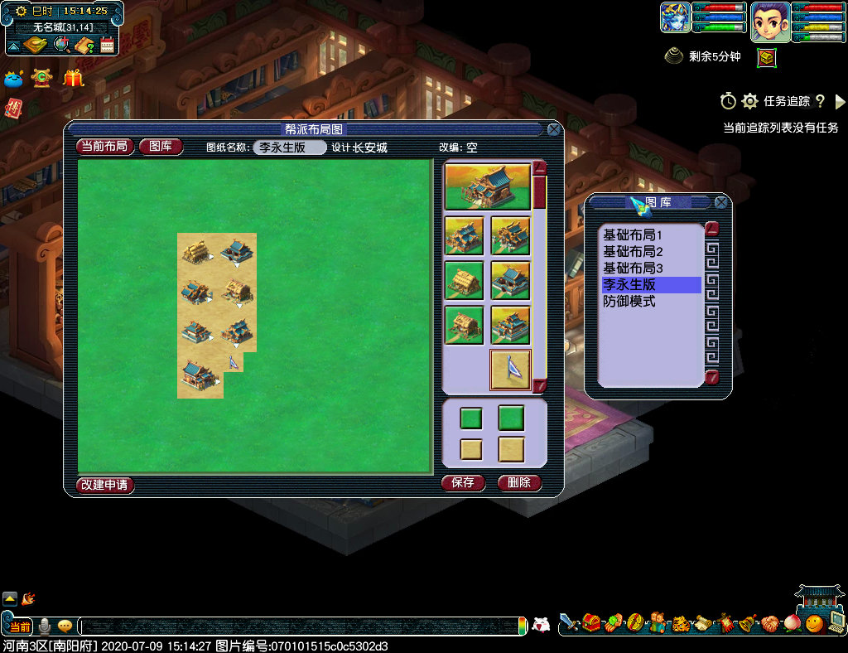

默认的地图
左边 | 右边
兽室 | 厢房
书院 | 药房
仓库 | 金库
聚义堂 | 入口

发展中的帮派
左边 | 右边
兽室 | 药房
书院 | 厢房
仓库 | 金库
聚义堂 | 入口

敌对关系
《关于敌对关系的实验计划》
公元2020年06月02日起，
第1698号与第1373号帮派，
由同盟关系调整为敌对关系，
为期一个月的敌对关系实验，
实验的目的是朱雀堂任务。
当前帮派的任务开放情况：
1、青龙堂任务：帮派建设
2、白虎堂任务：帮派经济
3、玄武堂任务：帮派繁荣
4、朱雀堂任务：暴力冲突

《敌对关系的风险评估》
1、朱雀堂任务可以增加经验帮贡
2、但敌对降低帮派资金
3、敌对降低帮派安定度
4、敌对降低帮派训练度
5、敌对属于旁门邪道的发展
6、我认为它是帮派作死的表现
7、本帮派是由大家努力建立的
8、现在大家希望死死，我不拦着
9、帮派从创建到兴衰到死亡
10、这是每个帮派的历史过程
11、我们的帮派也将快速灭亡
12、致以我们热爱的帮派！
13、致以我们曾经的帮派。

《帮派灭亡后的安排事宜》
1、帮派灭亡后帮主将去其他帮派。
2、帮主从此不再建立帮派。
3、在其他帮派努力跑商学习技能
4、完成学习后离开长安城。
5、告别长安城回到东海湾
6、从此在东海湾打大海龟
7、不再过问长安城的事情

《敌对关系应用范围》
1、第1373号启动敌对关系
2、第1698号启动敌对关系
3、敌对关系将消耗帮派行动力

李永生的感叹：
跑商可以增加帮派资金
为了帮贡不惜敌对来减少帮派资金
本身不正常维护的帮派
现在要雪上加霜
有了帮贡确实可以提高学习
但学习所带来的收益是少量的
参阅：帮派资金来源图

第1698号已经开放帮贡来源：
1、社区维护任务
2、白虎堂任务-跑商
3、玄武堂任务
4、青龙堂任务
5、帮派试炼赛
6、朱雀堂任务

《敌对启动与资金互换》
1、第1698号和1373号都属于建邺城巡逻队旗下所有。
2、敌对任务消耗对方资金，增加己方帮派资金。
3、敌对任务形成玄武堂任务与朱雀堂任务的帮贡。
4、敌对任务的同时，也需要保障厢房，帮派安定度。

1698号
李永生帮
1373号
沁诚之恋

敌对关系

青龙堂任务
内政的建设、基本建设
研究的速度、资材数量

白虎堂任务
帮派的资金、日常维护
技能的研究、资材刷新

玄武堂任务

朱雀堂任务

帮派资金
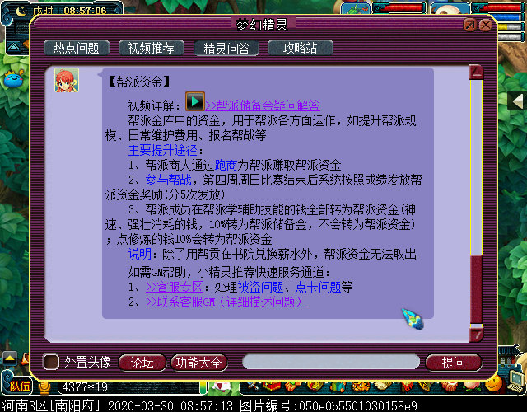

帮派资金
学习生活技能
100%

学习修炼技能
10%

学习强壮10%

帮派
储备金

学习神速10%

金银锦盒

成员上交帮费

帮派集中管理

奖励有贡献的成员

举办帮派迷宫活动

20000000

帮派宣言
《李永生帮派宣言》
1、忠诚于建邺城巡逻队，忠诚于李永生帮派。
2、文明礼貌、从我做起、做人第一、游戏第二。
3、努力提升自己的师门技能、生活技能、人物修炼、宝宝修炼。
4、能力越大、责任越大、以“为人民服务”口号，乐于助人。
5、不能善小而不为，不以恶小而为之，有错就改、积极向上。
6、第1698号帮派隶属于“建邺城巡逻队”所有，永不收帮费。
7、帮派满员依据统计基础中的“离线时间”暂时性清理成员。
8、帮派成员有义务和责任监督帮主，严禁帮主贪污帮派资金。
9、帮派努力研究生活技能，为帮派成员提供良好的学习环境。
发布时间：公元2018年09月29日 16时35分
发布作者：李永生
发布角色：长安城（43109417）

帮派资金

帮派贡献

兑换薪水
红色：不能

黑色：可以

粉色：可以

帮派帮规
《李永生帮派帮规》
一、李永生帮派属于非营利性的实验帮派。
二、加入帮派建议每天至少参与跑商一票。
三、加入帮派24小时内帮贡必须达到50点。
四、加入帮派15天内帮贡必须达到3750点。
五、成员离线时间超过七天者请离本帮派。
六、赏金任务发布者不得低于每票15万两。
七、长期发布赏金任务请申请加入朱雀堂。
八、谋权、谋利、混帮者一律请离本帮派。
发布时间：2018年10月25日 10时16分
发布作者：李永生
发布角色：长安城（43109417）

点卡
帮贡

富人
穷人
赏金任务

奖励线
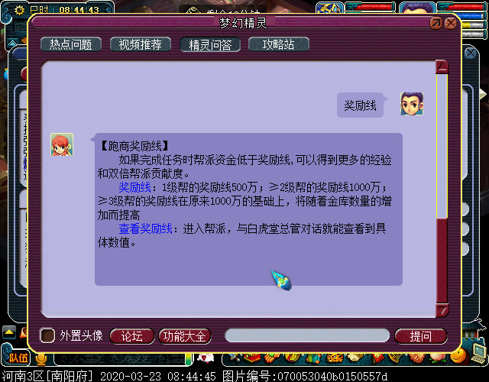
1级帮派 | 5000000
2级帮派 | 10000000
3级帮派 | 10000000
初始资金 | 20000000
金库数量 | 24
可以容纳 | 10000000
金库容纳 | 240000000
 | 270000000

升级计划
第1698号李永生帮派生活技能升级规划表
技能 | 当前等级 | 上限等级 | 相差等级
神速 | 40 | 40 | 0
强壮 | 40 | 40 | 0
灵石技巧 | 100 | 120 | 20
熔炼技巧 | 100 | 160 | 60
巧匠之术 | 153 | 160 | 7
强身术 | 140 | 140 | 0
烹饪技巧 | 140 | 140 | 0
追捕技巧 | 10 | 160 | 150
养生之道 | 109 | 160 | 51
冥想 | 160 | 160 | 0
暗器技巧 | 107 | 160 | 53
健身术 | 109 | 160 | 51
逃离技巧 | 10 | 160 | 150
炼金术 | 100 | 160 | 60
打造技巧 | 100 | 160 | 60
中药医理 | 127 | 160 | 33
淬灵之术 | 100 | 160 | 60
裁缝技巧 | 100 | 160 | 60
总计 | 815 | 1232 | 815
每级需要 | 30 | 21 | 7
需要天数 | 24450 | 25872 | 5705
需要月数 | 815.00 | 862.40 | 190.17
需要年数 | 67.92 | 71.87 | 15.85

李永生帮派未来十二年的规划

2022年暗器技巧
2023年打造技巧
2024年裁缝技巧
2025年中药医理
2026年炼 金 术
2027年追捕技巧
2028年逃离技巧
2029年养生之道
2030年健 身 术
2031年熔炼技巧
2032年灵石技巧
2033年淬灵之术

帮派纪念册
《最后的行动》参与者名单
编号 | 名称 | 门派 | 等级 | 职务 | 入帮时间 | 当前贡献 | 历史贡献 | 建设任务
1 | 八九玄功ら婷 | 女儿村 | 89 | 普通帮众 | 2020-04-08 | 1699 | 1699 | 463
2 | 巡逻队卡卡西 | 神木林 | 89 | 普通帮众 | 2020-03-29 | 454 | 2122 | 201
3 | 菲儿≤无情≥ | 大唐官府 | 69 | 普通帮众 | 2020-02-15 | 496 | 6756 | 201
4 | 乘风之为浪 | 五庄观 | 175 | 普通帮众 | 2020-03-26 | 3101 | 3101 | 149
5 | 巡逻队陆琳琅 | 普陀山 | 109 | 商人 | 2020-03-27 | 303 | 4812 | 125
6 | 天命取精人 | 普陀山 | 145 | 普通帮众 | 2020-02-25 | 987 | 4404 | 101
7 | II安静II | 大唐官府 | 155 | 白虎护法 | 2020-03-26 | 436 | 4206 | 100
8 | 忆ゲ美 | 普陀山 | 109 | 普通帮众 | 2020-04-01 | 616 | 3229 | 91
9 | 蓝魔之恋·芳 | 阴曹地府 | 155 | 普通帮众 | 2020-03-03 | 670 | 4102 | 80
10 | 人生丶演绎 | 大唐官府 | 109 | 普通帮众 | 2019-12-23 | 231 | 5093 | 60
11 | 巡逻队队长 | 天宫 | 89 | 普通帮众 | 2020-01-11 | 275 | 6840 | 57
12 | ＊潇潇暮雨 | 魔王寨 | 159 | 普通帮众 | 2020-03-26 | 449 | 4029 | 44
13 | 狂拽№鸣爷 | 大唐官府 | 145 | 普通帮众 | 2019-09-17 | 1148 | 8314 | 40
14 | 情殇葬了谁 | 普陀山 | 159 | 普通帮众 | 2020-02-07 | 4309 | 4850 | 30
15 | 生哥的粉丝 | 方寸山 | 129 | 朱雀堂香主 | 2019-12-12 | 166 | 12899 | 29
16 | 桡之亦寒 | 大唐官府 | 159 | 普通帮众 | 2020-04-05 | 199 | 199 | 20
17 | 低调灬兔 | 龙宫 | 138 | 普通帮众 | 2020-01-31 | 690 | 4177 | 20
18 | ＇冰知我心ら | 大唐官府 | 175 | 普通帮众 | 2020-01-31 | 2293 | 4268 | 20
19 | 贸易车队总官 | 大唐官府 | 109 | 普通帮众 | 2019-01-14 | 5961 | 10292 | 19
20 | 海底漫游 | 龙宫 | 129 | 白虎堂主 | 2020-03-12 | 423 | 4639 | 15
21 | 巡逻队铁手 | 无底洞 | 129 | 白虎堂香主 | 2020-03-28 | 3333 | 4231 | 15
22 | し冉小五の恋 | 狮驼岭 | 155 | 普通帮众 | 2019-09-07 | 478 | 7321 | 15
23 | 长安城 | 大唐官府 | 140 | 帮主 | 2018-06-24 | 183 | 54506 | 13
24 | 风花雪月妙手 | 龙宫 | 172 | 普通帮众 | 2019-01-28 | 667 | 4320 | 11
25 | ＂龙ベ逍遥． | 化生寺 | 155 | 普通帮众 | 2020-03-29 | 1625 | 3811 | 10
26 | 我痴人呓语 | 龙宫 | 109 | 普通帮众 | 2019-10-29 | 521 | 5289 | 10
27 | ★魅‰影▲ | 普陀山 | 109 | 普通帮众 | 2020-03-13 | 2093 | 4143 | 10
28 | 吾情似水缠绵 | 龙宫 | 109 | 普通帮众 | 2020-03-14 | 113 | 7781 | 10
29 | 巡逻此生晓 | 神木林 | 156 | 普通帮众 | 2020-03-13 | 511 | 3838 | 10
30 | ╅狼巢╆ | 普陀山 | 109 | 普通帮众 | 2020-03-03 | 780 | 10498 | 10
31 | 约定ン今生 | 大唐官府 | 89 | 普通帮众 | 2020-02-11 | 446 | 4293 | 10
32 | Wolves丶繁华 | 大唐官府 | 145 | 普通帮众 | 2019-05-01 | 722 | 6949 | 10
33 | 凌雪、儿 | 普陀山 | 109 | 普通帮众 | 2019-04-30 | 2930 | 33044 | 10
34 | 无敌ㄌ小牛 | 狮驼岭 | 109 | 普通帮众 | 2019-10-13 | 572 | 4393 | 10
35 | ！风流人生 | 大唐官府 | 89 | 普通帮众 | 2020-03-14 | 399 | 11661 | 10
36 | 虎虎威猛 | 狮驼岭 | 109 | 普通帮众 | 2020-03-26 | 1566 | 3510 | 10
37 | 生死劫·古煞 | 大唐官府 | 144 | 普通帮众 | 2019-07-13 | 1782 | 11546 | 10
38 | 老给力了 | 化生寺 | 109 | 普通帮众 | 2019-11-03 | 262 | 4012 | 10
39 | °小小小仙ξ | 龙宫 | 155 | 普通帮众 | 2020-01-02 | 389 | 4023 | 10
40 | 吻安_1896 | 天宫 | 109 | 普通帮众 | 2018-08-30 | 748 | 4601 | 8
41 | 南城姑娘 | 无底洞 | 159 | 普通帮众 | 2020-04-02 | 4210 | 4210 | 4
42 | ぃ☆ve恋云 | 无底洞 | 109 | 普通帮众 | 2019-11-01 | 255 | 4099 | 3
43 | 郑州私人侦探 | 龙宫 | 129 | 白虎堂堂众 | 2020-03-01 | 1355 | 5859 | 1

公元2020年04月08日帮派最后一次升级参与者名单

第1698号李永生帮派在此纪念
6级升7级时参与“规模提升”
任务的帮派成员们

帮派迷宫
个人出资

帮派迷宫

帮贡

每次费用 | 6400000
每周次数 | 4 | （无帮战）
每周次数 | 2 | （有帮战）

每周费用 | 25600000 | （无帮战）
每周费用 | 12800000 | （有帮战）

帮派成员 | 200 | 人

每人帮费 | 128000 | （无帮战）
每人帮费 | 64000 | （有帮战）

